상품제안서
대용량 이중스텐 진공텀블러 900ml | 상품코드: S23979

 |  |  |  |  |  |  | 02-713-8555 | www.synergygift.co.kr
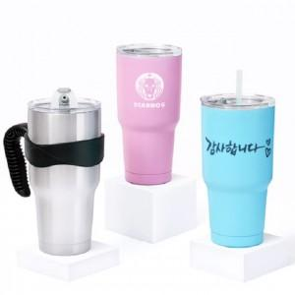

【상세/제작정보】 | <p><span style="font-size: 14pt;">※ 손잡이트레이, 세척솔, 스텐빨대 별매품입니다.(별도문의)</span></p><p><span style="font-size: 14pt;">※ 풀칼라인쇄 9*9cm 기준(배경포함시 추가비용 +500원 부가세별도 발생)</span></p>

【인쇄/포장옵션】 | 실크, 레이저, 풀칼라 / 포장지포장

【공급단가】 | 수량 | 50~ | 100~ | 500~ | 1,000~ | 2,000~
*VAT별도 | 단가 | 7,150원 | 6,890원 | 6,620원 | 6,360원 | 6,200원

【상품 URL】 | https://www.synergygift.co.kr:443/src/goods_detail.php?gdno=23979

